GRAFICO BARRAS.
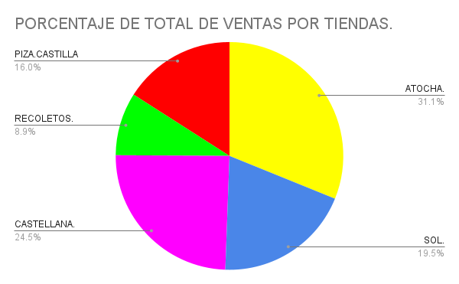
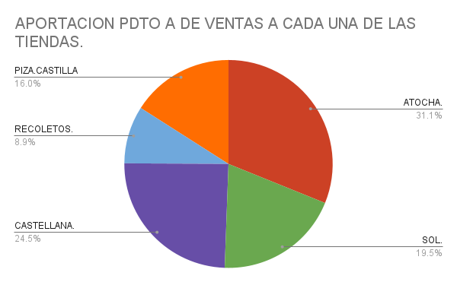
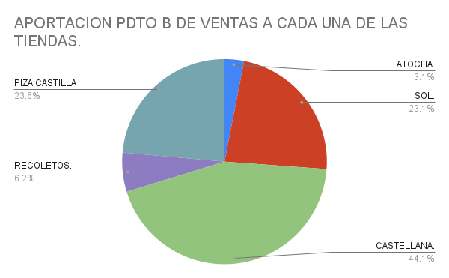
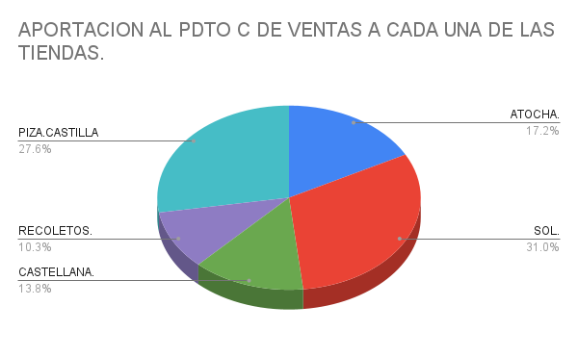
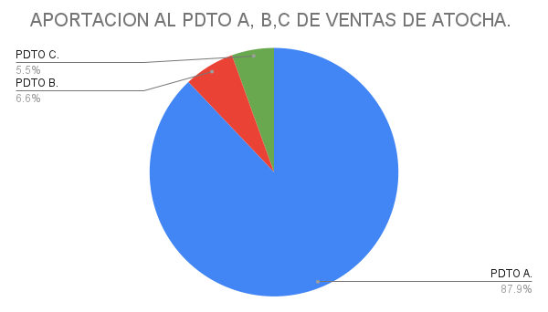
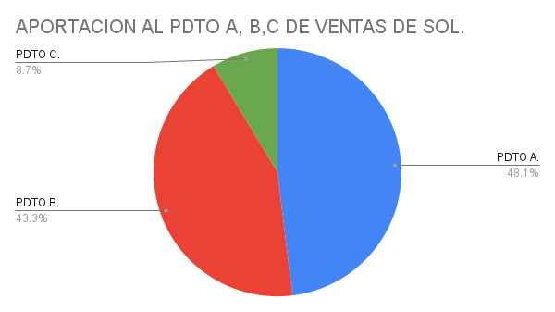
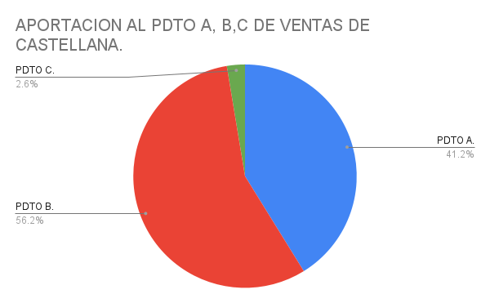
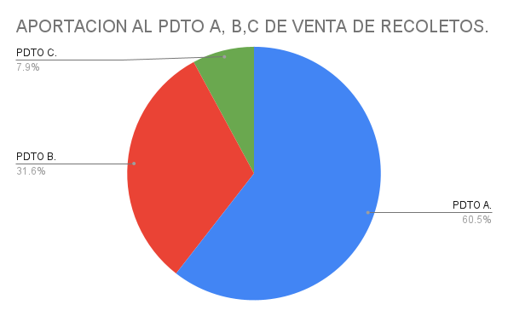
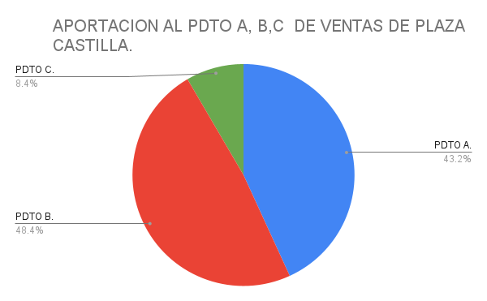
 | Edad | Varones | Mujeres | Ambos sexos
 | 20 a 24 | 180 | 140 | 320
 | 25 a 29 | 200 | 175 | 375
 | 30 a 34 | 185 | 175 | 360
 | 35 a 39 | 177 | 171 | 348
 | 40 a 44 | 163 | 160 | 323
 | 45 a 49 | 143 | 130 | 273
 | 50 a 54 | 125 | 100 | 225
 | 55 a 59 | 117 | 65 | 222
 | 60 a 64 | 95 | 62 | 197
 | 65 o mas... | 91 | 51 | 142
 | Promedio. | 147.6 | 122.9 | 278.5
 | Menor. | 91 | 51 | 142
 | Cantidad. | 10 | 10 | 10
 | Total. | 1476 | 1229 | 2785

Varones y Mujeres
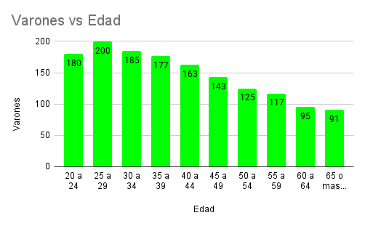

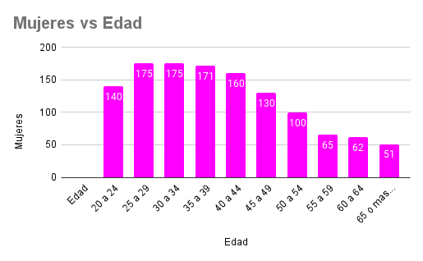
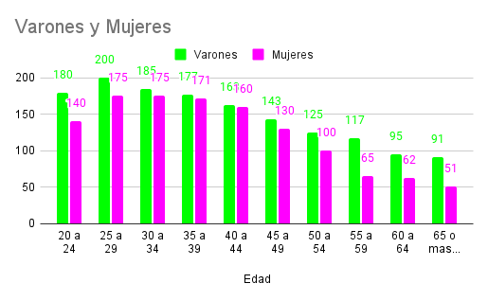

TIENDA. | PDTO A. | PDTO B. | PDTO C. | TOTAL.
ATOCHA. | 80 | 6 | 5 | 91
SOL. | 50 | 45 | 9 | 104
CASTELLANA. | 63 | 86 | 4 | 153
RECOLETOS. | 23 | 12 | 3 | 38
PIZA.CASTILLA | 41 | 46 | 8 | 95
TOTAL. | 257 | 195 | 29 | 481

RADIAL.
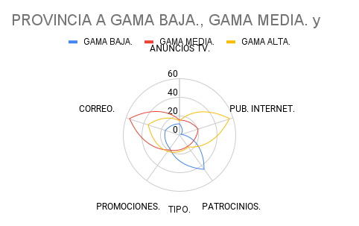
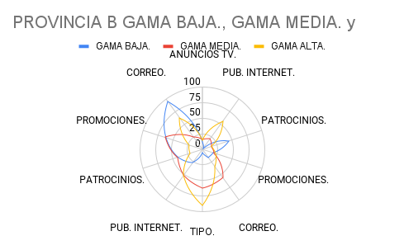
PROVINCIA. | TIPO. | GAMA BAJA. | GAMA MEDIA. | GAMA ALTA.
PROVINCIA A. | ANUNCIOS TV. | 12 | 16 | 15
PROVINCIA A. | PUB. INTERNET. | 2 | 21 | 56
PROVINCIA A. | PATROCINIOS. | 45 | 15 | 16
PROVINCIA A. | PROMOCIONES. | 18 | 20 | 22
PROVINCIA A. | CORREO. | 16 | 56 | 35
PROVINCIA B. | ANUNCIOS TV. | 5 | 63 | 91
PROVINCIA B. | PUB. INTERNET. | 26 | 51 | 51
PROVINCIA B. | PATROCINIOS. | 41 | 42 | 21
PROVINCIA B. | PROMOCIONES. | 62 | 63 | 23
PROVINCIA B. | CORREO. | 95 | 25 | 63
PROVINCIA C. | ANUNCIOS TV. | 32 | 12 | 41
PROVINCIA C. | PUB. INTERNET. | 12 | 14 | 24
PROVINCIA C. | PATROCINIOS. | 65 | 65 | 12
PROVINCIA C. | PROMOCIONES. | 42 | 82 | 63
PROVINCIA C. | CORREO. | 35 | 16 | 48
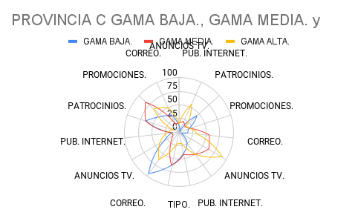
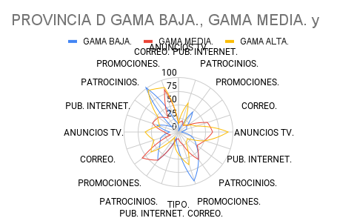
PROVINCIA D. | ANUNCIOS TV. | 16 | 26 | 62
PROVINCIA D. | PUB. INTERNET. | 42 | 51 | 36
PROVINCIA D. | PATROCINIOS. | 16 | 46 | 48
PROVINCIA D. | PROMOCIONES. | 102 | 32 | 95
PROVINCIA D. | CORREO. | 25 | 82 | 86

